Bakgrunn
tilbake

Bakgrunn

Asplan Viak har ved energi og miljøgruppa i Trondheim - tidligere MiSA - miljøsystemanalyse - utviklet klimaregnskap for alle kommuner i Østfold på oppdrag fra Fylkeskommune i Østfold i forbindelse med Klima Østfold prosjektet. Klima Østfold har siden 2012 vært et samarbeidsorgan for gjennomføringer av klima‐ og energitiltak for kommuner og fylkeskommune. Det har vært utarbeidet årlig klimagassregnskap for kommunene per kommune og samlet som styrings‐ og prioriteringsgrunnlag for arbeidet med klima og energi. Klimagassregnskapene utarbeides for kommunen som virksomhet. Tallene presentert i dette prosjektet er tilknyttet klimaregnskapet for kommunenes egen virksomhet i 2013.

Mens arbeidet med globale klimaavtaler har mistet noe moment de siste årene, har det skjedd en rivende utvikling av klima og miljøregnskap på det lokale nivå. I Norge har det spesielt vært et sterkt fokus på kommuner og fylkeskommuner, initiert blant annet av Lokal Agenda 21, og videre drevet frem av utvikling av energi og klimahandlingsplaner, planer som nå er på plass i de aller fleste norske kommuner*. Det har kommet mye positivt ut av disse «første generasjon» klimahandlingsplaner; man har satt klima på dagsorden, man har begynt å sette seg mål på reduksjoner, det er etablert organisatoriske enheter som jobber med klima/miljø, og man har bevart det lokale engasjementet. Også noen klare begrensinger fantes:
- Man benytter nesten utelukkende et geografisk perspektiv som egner seg dårlig som mål på bærekraft
da det utelukker varer og tjenester produsert utenfor kommunegrensene (scope 2 og 3 iht. GHG
protokollen**), samt inkluderer potensielt store punktutslipp fra industri med produksjon til et større
geografisk område. Dette medførte spesielt problemer i å kunne sette seg fornuftige/realistiske mål
på utslippsreduksjoner
- Man støttet seg tilnærmet utelukkende på SSB sine kommunefordelte klimastatistikk, og hadde lite
kvalitetssjekking iht. de feilkilder som ble oppgitt (Flugsrud and Haakonsen 2000; Finstad, Flugsrud
et al. 2004). Dette medførte at SSB besluttet å avslutte dette i 2012***, enten permanent eller i påvente
av en forbedret utgave.
MiSA utviklet i 2009/2010 (revidert høst 2012 og somer 2014) en modell kalt Klimakost**** som blant annet skulle adressere noen av disse begrensingene. Modellen skulle fungere på virksomhetsnivå – i stedet for et geografisk nivå – og skulle kalkulere livsløpsutslipp, altså klimafotavtrykket en virksomhet genererer gjennom sine aktiviteter og innkjøp av varer og tjenester. I tillegg til fysiske data på typisk energibruk og drivstoff – der dette er tilgjengelig – benytter modellen i stor grad økonomiske innkjøpsdata fra KOSTRA*****-systemet til SSB, som alle kommuner og fylkeskommuner rapporterer inn til, dette medfølger flere fordeler:
- En lettere datainnsamling som minimerer nødvendig jobb fra kommunene, samt effektiviserer
analysen i tid
- Standardiserte data på arter (type innkjøp) og funksjoner (type tjenester) som effektivt muliggjør
sammenligninger mellom ulike kommuner på en konsis måte
- KOSTRA-data for hvert år tilbake til 2001 er tilgjengelig i modellen, noe som gjør det effektivt å
sette opp tidsserier eller å sammenligne med eventuelle referanseår.
- Det er nyttig å koble utslippsregnskap opp mot tjenestefunksjon. Dette for å fange opp eventuelle
forandringer i ansvar for tjenester, mellom kommunal, fylkeskommunal og statlig virksomhet.
Spesielt for fylkeskommunen har det vært et par større forandringer i tjenesteansvar i perioden 2001
til 2011 som vil påvirke klimaregnskapet, noe som det er viktig å ta hensyn til.
- Innkjøpsdata i KOSTRA inkluderer «outsourcing», altså at man kjøper tjenester som erstatning for
kommunal egenproduksjon. For en rettferdig sammenligning mellom kommuner, og fra år til år, må
dette tas hensyn til.
* http://klimakommune.enova.no/
** http://www.ghgprotocol.org/
*** http://www.ssb.no/emner/01/04/10/klimagassr/
**** www.klimakost.no
***** http://www.ssb.no/kostra/

Metode
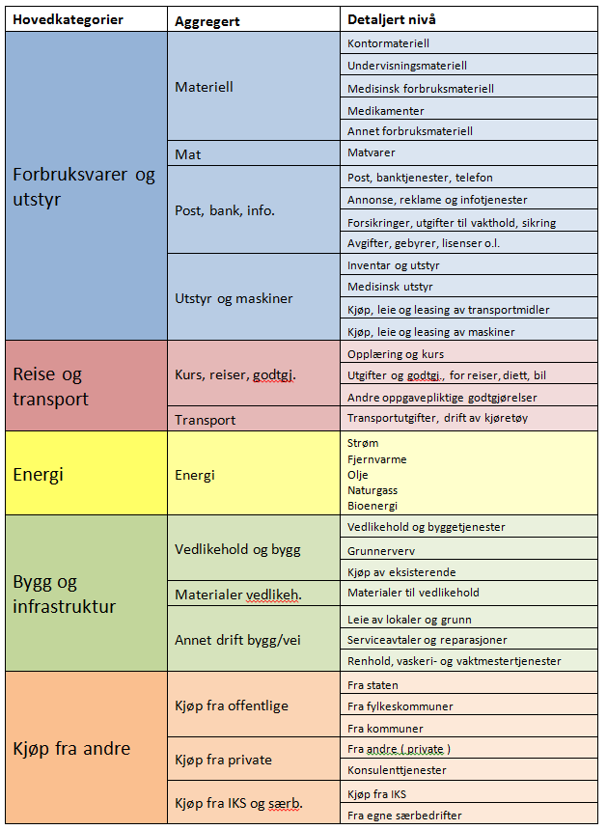
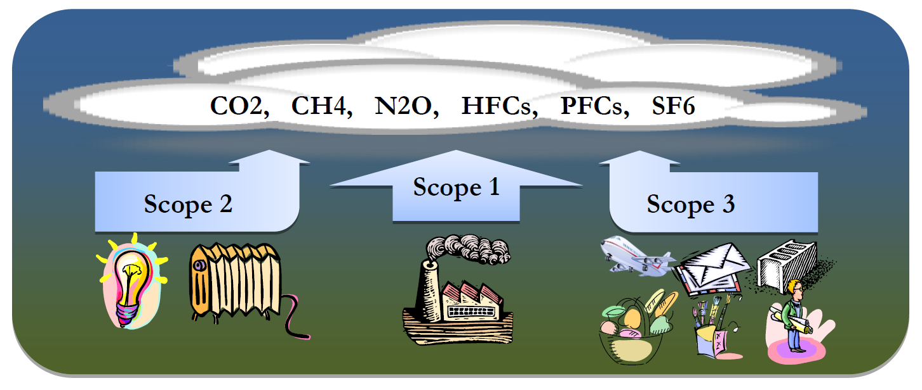
tilbake

Metode
Analysen av Østfoldkommunene har i stor grad benyttet klimakostmodellen. Sentrale elementer i denne er livsløpsvurdering (LCA) og ikke minst kryssløpsanalyse (IOA). Vi vil derfor gi en kort introduksjon til hver av disse, samt kombinasjonen av dem, før vi går mer i detalj på klimakostmodellen.
Livsløpsvurdering (LCA)
Livsløpsvurdering (LCA) er analysen av miljøpåvirkning gjennom livsløpet til produktsystemer. Forståelsen av at miljøpåvirkning ikke er begrenset til enkeltlokasjoner eller -produkter; men snarere kan sees som konsekvenser av livsløpsdesign av produkter og tjenester, er sentral i denne metoden. Livsløpet dekker alle aktiviteter fra utvinning av råmaterialer slik som jernmalm, kull, olje, via produksjon, bruk og avhending og eventuell gjenbruk eller resirkulering. LCA har de siste fire tiårene utviklet seg fra en ide om kumulativ ressursinnsats i verdikjeder til et vitenskapelig felt som inkluderer metoder for å konstruere inventar og miljøkonsekvensmodellering. LCA begrenser seg i Klimakost hovedsakelig til å vurdere klimabidrag fra Scope 1 og 2 i analysen. Eksempelvis vil vi ved bruk av fyringsolje benytte utslippsintensiteter som inkluderer utslipp fra utvinning av råolje, raffinering, transport, etc. LCA er ofte ressurskrevende, og det benyttes i stor grad programvare og databaser for disse kalkuleringer
Kryssløpsanalyse (IOA)
Hovedideen bak kryssløpsanalyse (IOA) er å benytte informasjon i nasjonalregnskapet sammen med utslippsstatistikk for de ulike økonomiske sektorer der til å kalkulere alle direkte og indirekte utslipp forbundet med å levere en gitt miks av varer eller tjenester til sluttkonsum. De økonomiske ringvirkningene av å etterspørre 1 NOK fra en sektor i økonomien kan kalkuleres ved å spore all handel gjennom alle de sammenkoblede sektorene i en kryssløpsmatrise. Når den totale økonomiske aktiviteten generert av denne etterspørselen er beregnet, kan man så multiplisere denne med utslippsintensiteter (eksempelvis CO₂ ekvivalenter per NOK) for hver sektor for å finne totale (livsløps-) utslipp knyttet til denne leveransen på 1 NOK fra en gitt sektor. Med dette blir kryssløpsanalyse en mer effektiv metode sammenlignet med LCA, men med begrensinger på detaljnivå; man må anta at eksempelvis 1 NOK matvareproduksjon har en fast, fiksert inputstruktur av andre varer og tjenester, og derav en fast utslippsintensitet, for alle typer matvarer. Metodikken er utviklet betraktelig det siste tiåret, og har nå blitt tatt i bruk til en rekke studier, blant annet på klimafotavtrykk på lokalt nivå.
Hybride analyser
Prosessbasert LCA bruker spesifikke fysiske data for et produksjonssystem til å beregne miljøbelastninger, men har blitt kritisert for å utelate signifikante bidrag til totalutslippene. Dette kalles cut-off og er spesielt relevant for prosesser langt oppstrøms det systemet som studeres, samt tjenestebaserte aktiviteter. På den andre siden har man kryssløpsanalyse, som i stor grad dekker alle aktiviteter, både langt oppstrøms og tjenester, men på bekostning av spesifisiteten som prosessbasert LCA har. Flere studier kombinerer disse tilnærmingene i hybride analyser for å utnytte fordelene som hører til hver metode. Klimakost er en slik hybrid analysemodell, der grad av hybridisering avhenger av mål og omfang av analysen, samt hva som er tilgjengelig av data.
For fysiske data hentes livsløpsbaserte utslippsfaktorer hovedsakelig fra SimaPro. Merk også at i utgangspunktet blir ikke prosessutslipp lokalisert i en kommune kommune geografisk (fra deponi, renseanlegg, biomasse, etc) allokert til kommunen organisatorisk, med mindre det er knyttet til et spesifikt kjøp (f.eks. kjøp av avfallhåndteringstjenester). En av årsakene til dette er utfordringer i å bestemme fraksjon mellom offentlig og privat forbruk/avfallsgenerering. I spesifikke kvantifiseringer i tiltak rettet mot VA og renovasjon bør en imidlertid vurdere å inkludere disse direkte prosessutslipp for et best mulig beslutningsgrunnlag.
Klimakostmodellen
Klimakost er et verktøy for å beregne komplette klimafotavtrykk av en
organisatorisk enhet ved bruk av kryssløpsanalyse (IOA) og
livsløpsvurdering (LCA), og kan defineres som:
«Klimagassutslipp i et livsløpsperspektiv forårsaket av produksjon
av varer og tjenester konsumert av en geografisk definert enhet,
uavhengig om utslippene skjer innenfor eller utenfor
de geografiske systemgrenser»
Klimakost er rettet inn mot virksomhetsnivået, altså mellom produktnivå der LCA dominerer og nasjonalt der IOA hovedsakelig er benyttet, i fotavtrykkssammenheng. Modellen er blitt benyttet på flere typer virksomheter, blant annet bedrifter, kommuner, fylkeskommuner, og statlige virksomheter. Fremgangsmåten er i de fleste tilfeller ganske lik, og skissert i figur over. Når mål og omfang er definert går man i gang med datainnsamling, både fysiske og økonomiske. Dette går så gjennom en dataverifikasjonsprosess. Hoveddelen er så å benyttet dette til å utvikle et klimaregnskap. Det er også mulig å re-kalkulere bidrag i klimainventaret, enten fordi de er spesielt store bidrag som trenger mer spesifikke LCA- analyser, eller man ønsker å vurdere effekten av tiltak.
For kommuner spesifikt er fremgangsmåten for å utvikle
et klimaregnskap skissert i figuren til høyre. Økonomiske
(KOSTRA-data fra SSB eller regnskapsuttrekk fra kommunen)
matches opp mot tilgjengelige kryssløpssektorer (IOA) i
klimakostmodellen. En miljøutvidet kryssløpsmodell (EEIO)
benyttes til å beregne klimafotavtrykkintensiteter til alle sektorene (INT), gjerne hybridisert med fysiske data der dette er tilgjengelig. Dette gir oss til slutt et komplett klimainventar for kommunen, standardisert på 34 innkjøpsarter og 78 tjeneste-funksjoner, hvis KOSTRA-formatet er benyttet. Sentrale elementer i klimakostmodellen:
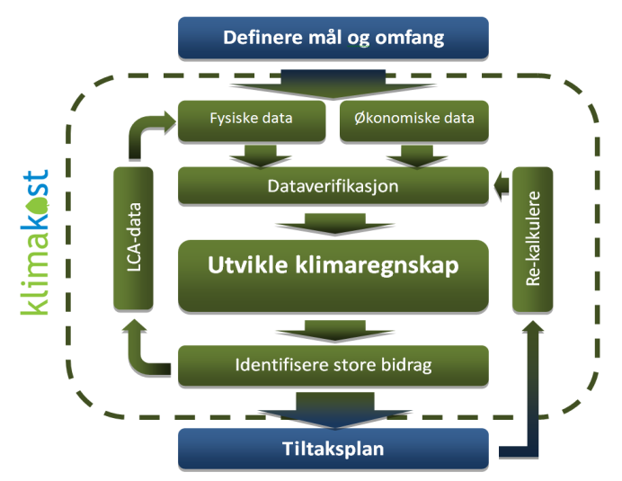

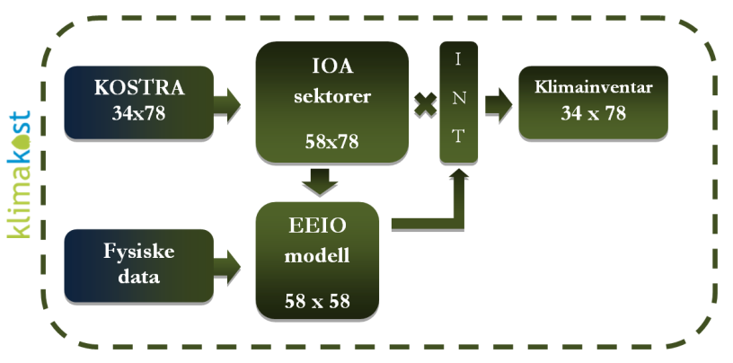

Sentrale antagelser i analyse, følgende antagelser er gjort på energibruk:
For fjernvarme ble kommuner invitert til å levere spesifikke data for justering av utslippsfatkor. Dette ble benyttet av Fredrikstad og Moss. Annet fjernvarmeforbruk ble annatt norsk snitt. Utslippsintensiteter ble forøvrig utviklet på 3 nivå, ett der alle utslipp ble ansvarliggjort produksjon av fjernvarme, ett der utslipp ble ansvarliggjort avfallshåndtering, og ett der der utslippene blir fordelt med økonomsik allokering. Det er den siste antagelse som er benyttet i dette prosjektet:

Standarder og systemgrenser
GHG protokollen (WRI and WBCSD 2004) er en ofte benyttet standard i oppsett av klimaregnskap. Et velkjent element fra denne er inndelingen av direkte og indirekte utslipp i scope 1 (direkte utslipp), scope 2 (indirekte utslipp fra innkjøpt energi) og scope 3 (indirekte utslipp fra alle andre innkjøp av varer og tjenester). Dette er skjematisk illustrert i Figur under.
Klimakost er en analyse av klimafotavtrykk, et mål på de totale direkte og indirekte utslipp av klimagasser som forårsakes av en eller annen form for konsum; det være seg fra privatpersoner, (fylkes)kommuner eller bedrifter. Klimafotavtrykk måles som regel i kg CO₂-ekvivalenter målt i et hundreårsper­spektiv (GWP100). Klimagasser som inngår i modellen er: CO₂, CH4, N₂O, CO, HFC, PFC og SF₆. Dette er i analysen samlet sammen til CO₂ ekvivalenter. I lokal klimahandling har man tradisjonelt fokusert på å estimere de klimagassutslipp som skjer innen det geografiske området (kommune) eller virksomhetsområde (en bedrift eller konsern) som man undersøker. Dette har imidlertid sine begrensnin­ger som mål på bærekraft, da man enten overser betydelige utslipp knyttet til å produsere innsatsfaktorer (varer og tjenester) som kjøpes inn, eller domineres av store punktutslipp fra industri der all produksjon blir eksportert. Opplagt fører ikke flytting av industri fra et sted til et annet (til en annen kommune, eller mer relevant; til et annet land), til reduserte globale klimagassutslipp, selv om de lokale klimagassutslippene er forandret. Dette er grundig problematisert i vitenskapelig litteratur gjennom begrepet karbonlekkasje. Til tross for problemet med å gå fra geografiske til fotavtrykksbaserte systemgrenser på det nasjonale nivå, har dette vist seg som det opplagte valget på produktnivå gjennom bruk av LCA, EPD, og nå også etter hvert for virksomhetsnivået.
Livsløpsperspektivet som klimafotavtrykks-beregningene benytter gjør slike analyser uavhengige av industriaktivitet og muliggjør sammenligninger mellom for eksempel ulike kommuner. Inkluderes punktutslipp fra industri i et klimainventar for norske kommuner varierer resultatene med en faktor 100 i form av CO₂e. per innbygger. Dette er opplagt et dårlig mål på bærekraft. Også fotavtrykksindikatorer må benyttes med forsiktighet. En virksomhet kan øke sine utslipp, samtidig som globale utslipp går ned. Et eksempel på kommunenivå vil være at kommunen satser på mer kollektivtrafikk, noe som øker utslipp for kommunes virksomhet, men forhåpentligvis reduserer privat transport. Også folketall og kvalitet på tilbydde tjenester må vektes inn når klimaindikatorer benyttes.
Aggregeringer av bidrag er vist til under. For mer info om bidrag, se:
http://www.regjeringen.no/upload/KRD/KOMM/KOSTRA_Hovedveileder_2014_korrigert_des2013.pdf

hovedresultater
tilbake

Klimaregnskap for Østfold fylkeskommune

Resultat hovedkategorier

tall i tonn CO2 ekv. | Forbruksmateriell og utstyr | Transport og reise | Energi | Bygg og infrastruktur | Kjøp av tjenester | SUM
Administrasjon | 1873 | 327 | 363 | 393 | 309 | 3267
Skole | 8656 | 2223 | 6396 | 4755 | 3423 | 25453
Tannhelse | 480 | 103 | 140 | 228 | 191 | 1142
Næringsliv og utvikling | 524 | 201 | 0 | 12 | 255 | 992
Fylkesveier | 46 | 2 | 1245 | 8660 | 391 | 10343
Bil og båtruter | 295 | 3488 | 43 | 93 | 26038 | 29957
Kultur | 1019 | 505 | 15 | 91 | 260 | 1889
SUM | 12892 | 6849 | 8201 | 14232 | 30868 | 73042

Resultat underkategorier

Tall i tonn CO2 ekv. | Materiell | Mat | Post,bank, info | Utstyr og maskiner | Kurs, reise, godtgj. | Transport | Energi, strøm | Energi, fjernvarme | Energi, fyringsolje | Energi, naturgass | Energi, bio | Bygg og vedlikehold | Materialer til vedlikehold | Annen drift bygg/vei | Kjøp av tjenester, privat | Kjøp av tjenester, offentlig | Kjøp av tjenester, KF/IKS | SUM
Administrasjon | 1062 | 261 | 238 | 313 | 236 | 92 | 363 | 0 | 0 | 0 | 0 | 36 | 1 | 356 | 235 | 75 | 0 | 3267
Skole | 4828 | 1618 | 501 | 1709 | 944 | 1280 | 5233 | 441 | 623 | 1 | 98 | 3413 | 57 | 1284 | 2497 | 926 | 0 | 25453
Tannhelse | 230 | 34 | 47 | 170 | 77 | 26 | 140 | 0 | 0 | 0 | 0 | 9 | 0 | 219 | 191 | 0 | 0 | 1142
Næringsliv og utvikling | 210 | 120 | 93 | 101 | 134 | 68 | 0 | 0 | 0 | 0 | 0 | 0 | 0 | 12 | 254 | 1 | 0 | 992
Fylkesveier | 10 | 0 | 34 | 1 | 0 | 1 | 1245 | 0 | 0 | 0 | 0 | 8660 | 0 | 0 | 391 | 0 | 0 | 10343
Bil og båtruter | 89 | 4 | 120 | 82 | 35 | 3452 | 43 | 0 | 0 | 0 | 0 | 1 | 0 | 92 | 26038 | 0 | 0 | 29957
Kultur | 716 | 96 | 94 | 113 | 131 | 374 | 15 | 0 | 0 | 0 | 0 | 2 | 0 | 89 | 237 | 24 | 0 | 1889
SUM | 7145 | 2132 | 1127 | 2488 | 1557 | 5292 | 7038 | 441 | 623 | 1 | 98 | 12120 | 60 | 2052 | 29843 | 1025 | 0 | 73042

detaljerte resultater
tilbake
 | Detaljerte resultat, klimafotavtrykk Østfold Fylkeskommune

alle tall i tonn CO2 ekv. | Kontormateriell' | 'Undervisningsmateriell' | 'Medisinsk forbruksmateriell' | 'Medikamenter' | 'Matvarer' | Annet forbruksmatr./råvarer og tjenester' | 'Post, banktjenester, telefon' | 'Annonse, reklame og informasjon' | 'Opplæring og kurs' | Utgifter og godtgj. reiser, diett, bil o.l. ' | 'Andre oppgavepliktige godtgjørelser' | Transportutgifter,drift transportmidler' | 'Strøm ' | 'Fjernvarm' | 'Fysringsolje' | 'Naturgass' | 'Bioenergi' | Forsikringer og utgifter til vakthold' | 'Leie av lokaler og grunn' | 'Avgifter, gebyrer, lisenser o.l.' | 'Inventar og utstyr' | 'Medisinsk utstyr' | Kjøp, leie, leasing av transportmidler' | 'Kjøp, leie og leasing av maskiner' | 'Vedlikehold og byggetjenester' | 'Serviceavtaler og reparasjoner' | 'Materialer til vedlikehold' | Renhold, vaskeri- og vaktmestertj.' | 'Konsulenttjenester' | 'Grunnerverv' | 'Kjøp av eksisterende' | 'Fra staten' | 'Fra fylkeskommuner' | 'Fra kommuner' | 'Fra andre ( private )' | Kjøp fra IKS ' | 'Fra egne særbedrifter' | SUM
400 Politisk styring | 2 | 0 | 0 | 0 | 25 | 73 | 3 | 21 | 12 | 29 | 0 | 26 | 0 | 0 | 0 | 0 | 0 | 0 | 0 | 0 | 22 | 0 | 0 | 0 | 0 | 0 | 0 | 0 | 5 | 0 | 0 | 0 | 0 | 0 | 0 | 0 | 0 | 218
410 Kontroll og revisjon | 0 | 0 | 0 | 0 | 2 | 440 | 0 | 0 | 1 | 2 | 0 | 1 | 0 | 0 | 0 | 0 | 0 | 0 | 0 | 0 | 0 | 0 | 0 | 0 | 0 | 0 | 0 | 0 | 0 | 0 | 0 | 0 | 0 | 0 | 0 | 0 | 0 | 447
420 Administrasjon | 44 | 2 | 0 | 0 | 212 | 351 | 0 | 28 | 77 | 52 | 1 | 46 | 0 | 0 | 0 | 0 | 0 | 0 | 3 | 140 | 252 | 0 | 3 | 10 | 5 | 186 | 0 | 0 | 176 | 0 | 0 | 0 | 0 | 0 | 10 | 0 | 0 | 1598
421 Forvaltningsutgifter i eiendomsforvaltningen | 2 | 0 | 0 | 0 | 5 | 34 | 0 | 1 | 4 | 12 | 3 | 6 | 0 | 0 | 0 | 0 | 0 | 13 | 0 | 1 | 1 | 0 | 0 | 0 | 0 | 2 | 0 | 0 | 15 | 0 | 0 | 0 | 0 | 0 | 0 | 0 | 0 | 100
430 Administrasjonslokaler | 0 | 0 | 0 | 0 | 1 | 12 | 0 | 0 | 0 | 0 | 0 | 0 | 358 | 0 | 0 | 0 | 0 | 4 | 127 | 4 | 13 | 0 | 0 | 8 | 31 | 15 | 1 | 6 | 5 | 0 | 0 | 0 | 0 | 0 | 0 | 0 | 0 | 586
460 Tjenester utenfor ordinært fylkeskommunalt ansvarsområde | 0 | 0 | 0 | 0 | 2 | 63 | 1 | 0 | 0 | 1 | 5 | 0 | 5 | 0 | 0 | 0 | 0 | 0 | 5 | 0 | 0 | 0 | 0 | 0 | 0 | 0 | 0 | 0 | 6 | 0 | 0 | 0 | 0 | 0 | 0 | 0 | 0 | 90
465 Interfylkeskommunale samarbeid | 1 | 0 | 0 | 0 | 2 | 2 | 0 | 4 | 8 | 8 | 4 | 6 | 0 | 0 | 0 | 0 | 0 | 0 | 0 | 1 | 2 | 0 | 0 | 0 | 0 | 0 | 0 | 0 | 4 | 0 | 0 | 0 | 75 | 0 | 0 | 0 | 0 | 118
470 Årets premieavvik | 0 | 0 | 0 | 0 | 0 | 0 | 0 | 0 | 0 | 0 | 0 | 0 | 0 | 0 | 0 | 0 | 0 | 0 | 0 | 0 | 0 | 0 | 0 | 0 | 0 | 0 | 0 | 0 | 0 | 0 | 0 | 0 | 0 | 0 | 0 | 0 | 0 | 0
471 Amortisering av tidligere års premieavvik | 0 | 0 | 0 | 0 | 0 | 0 | 0 | 0 | 0 | 0 | 0 | 0 | 0 | 0 | 0 | 0 | 0 | 0 | 0 | 0 | 0 | 0 | 0 | 0 | 0 | 0 | 0 | 0 | 0 | 0 | 0 | 0 | 0 | 0 | 0 | 0 | 0 | 0
480 Diverse fellesutgifter | 7 | 5 | 0 | 0 | 13 | 22 | 0 | 4 | 2 | 5 | 9 | 7 | 0 | 0 | 0 | 0 | 0 | 7 | 0 | 5 | 0 | 0 | 0 | 0 | 0 | 10 | 0 | 0 | 14 | 0 | 0 | 0 | 0 | 0 | 0 | 0 | 0 | 110
490 Interne serviceenheter | 0 | 0 | 0 | 0 | 0 | 0 | 0 | 0 | 0 | 0 | 0 | 0 | 0 | 0 | 0 | 0 | 0 | 0 | 0 | 0 | 0 | 0 | 0 | 0 | 0 | 0 | 0 | 0 | 0 | 0 | 0 | 0 | 0 | 0 | 0 | 0 | 0 | 0
510 Skolelokaler og internatbygninger | 6 | 2 | 2 | 0 | 13 | 497 | 4 | 7 | 5 | 4 | 0 | 67 | 4928 | 328 | 623 | 0 | 98 | 26 | 186 | 65 | 563 | 0 | 30 | 4 | 3168 | 187 | 52 | 173 | 400 | 0 | 0 | 0 | 0 | 0 | 1 | 0 | 0 | 11439
515 Fellesutgifter og støttefunksjoner videregående opplæring | 108 | 945 | 0 | 0 | 319 | 214 | 73 | 82 | 49 | 33 | 4 | 125 | 1 | 0 | 0 | 0 | 0 | 28 | 1 | 38 | 181 | 0 | 34 | 26 | 0 | 426 | 0 | 0 | 67 | 0 | 0 | 0 | 0 | 0 | 0 | 0 | 0 | 2753
520 Pedagogisk ledelse, pedagogiske fellesutgifter og gjesteelevsoppgjør | 46 | 144 | 0 | 0 | 257 | 353 | 0 | 15 | 147 | 76 | 4 | 296 | 0 | 0 | 0 | 0 | 0 | 22 | 5 | 39 | 193 | 0 | 16 | 3 | 0 | 16 | 0 | 0 | 76 | 0 | 0 | 0 | 168 | 5 | 1 | 0 | 0 | 1883
521 Studiespesialisering | 19 | 234 | 0 | 0 | 17 | 48 | 1 | 4 | 34 | 54 | 11 | 165 | 0 | 0 | 0 | 0 | 0 | 1 | 0 | 3 | 68 | 0 | 0 | 2 | 5 | 3 | 0 | 0 | 6 | 0 | 0 | 0 | 0 | 0 | 3 | 0 | 0 | 677
522 Bygg- og anleggsteknikk | 2 | 124 | 0 | 0 | 8 | 18 | 0 | 0 | 4 | 10 | 0 | 94 | 0 | 0 | 0 | 0 | 0 | 0 | 0 | 0 | 20 | 0 | 6 | 0 | 2 | 3 | 0 | 0 | 5 | 0 | 0 | 0 | 0 | 0 | 0 | 0 | 0 | 298
523 Elektrofag | 3 | 116 | 0 | 0 | 4 | 3 | 0 | 1 | 3 | 8 | 0 | 3 | 0 | 0 | 0 | 0 | 0 | 0 | 0 | 0 | 19 | 0 | 0 | 0 | 0 | 0 | 0 | 0 | 0 | 0 | 0 | 0 | 0 | 0 | 0 | 0 | 0 | 162
524 Design og håndverk | 3 | 64 | 0 | 0 | 3 | 2 | 0 | 1 | 2 | 4 | 0 | 12 | 0 | 0 | 0 | 0 | 0 | 0 | 0 | 0 | 23 | 0 | 0 | 0 | 0 | 1 | 0 | 0 | 0 | 0 | 0 | 0 | 0 | 0 | 0 | 0 | 0 | 114
525 Restaurant- og matfag | 1 | 146 | 0 | 0 | 5 | 10 | 0 | 0 | 0 | 2 | 0 | 3 | 0 | 0 | 0 | 1 | 0 | 0 | 0 | 0 | 16 | 0 | 0 | 0 | 0 | 4 | 0 | 1 | 0 | 0 | 0 | 0 | 0 | 0 | 0 | 0 | 0 | 190
526 Helse- og sosialfag | 6 | 60 | 0 | 0 | 17 | 5 | 0 | 1 | 8 | 40 | 5 | 17 | 0 | 0 | 0 | 0 | 0 | 0 | 0 | 0 | 34 | 1 | 0 | 0 | 1 | 1 | 0 | 0 | 2 | 0 | 0 | 0 | 0 | 0 | 0 | 0 | 0 | 198
527 Idrettsfag | 1 | 30 | 0 | 0 | 22 | 18 | 0 | 0 | 12 | 22 | 3 | 156 | 0 | 0 | 0 | 0 | 0 | 0 | 10 | 0 | 22 | 0 | 0 | 0 | 0 | 1 | 0 | 0 | 11 | 0 | 0 | 0 | 0 | 0 | 5 | 0 | 0 | 313
528 Teknikk og industriell produksjon | 3 | 171 | 0 | 0 | 9 | 25 | 0 | 2 | 3 | 9 | 0 | 16 | 0 | 0 | 0 | 0 | 0 | 0 | 0 | 1 | 125 | 0 | 3 | 0 | 0 | 13 | 0 | 0 | 4 | 0 | 0 | 0 | 0 | 0 | 0 | 0 | 0 | 386
529 Musikk, dans og drama | 0 | 10 | 0 | 0 | 1 | 3 | 0 | 0 | 2 | 7 | 6 | 7 | 0 | 0 | 0 | 0 | 0 | 0 | 0 | 1 | 17 | 0 | 0 | 0 | 0 | 10 | 0 | 0 | 3 | 0 | 0 | 0 | 0 | 0 | 0 | 0 | 0 | 66
530 Medier og kommunikasjon | 1 | 16 | 0 | 0 | 3 | 4 | 0 | 0 | 1 | 7 | 0 | 8 | 0 | 0 | 0 | 0 | 0 | 0 | 0 | 0 | 9 | 0 | 0 | 0 | 0 | 2 | 0 | 0 | 1 | 0 | 0 | 0 | 0 | 0 | 0 | 0 | 0 | 53
531 Naturbruk | 1 | 13 | 0 | 0 | 0 | 12 | 0 | 0 | 1 | 4 | 0 | 18 | 0 | 0 | 0 | 0 | 0 | 0 | 0 | 0 | 5 | 0 | 0 | 1 | 0 | 1 | 0 | 0 | 4 | 0 | 0 | 0 | 1 | 0 | 0 | 0 | 0 | 62
532 Service og samferdsel | 2 | 10 | 0 | 0 | 3 | 2 | 0 | 1 | 5 | 16 | 0 | 26 | 0 | 0 | 0 | 0 | 0 | 0 | 1 | 0 | 23 | 0 | 0 | 0 | 3 | 1 | 0 | 0 | 10 | 0 | 0 | 0 | 0 | 0 | 0 | 0 | 0 | 106
554 Fagskole | 5 | 3 | 0 | 0 | 5 | 58 | 1 | 12 | 11 | 9 | 0 | 4 | 45 | 113 | 0 | 0 | 0 | 0 | 84 | 4 | 22 | 0 | 0 | 5 | 1 | 2 | 0 | 23 | 23 | 0 | 0 | 0 | 0 | 1 | 0 | 0 | 0 | 431
559 Landslinjer | 0 | 0 | 0 | 0 | 0 | 0 | 0 | 0 | 0 | 0 | 0 | 0 | 0 | 0 | 0 | 0 | 0 | 0 | 0 | 0 | 0 | 0 | 0 | 0 | 0 | 0 | 0 | 0 | 0 | 0 | 0 | 0 | 0 | 0 | 0 | 0 | 0 | 0
560 Spesialundervisning og særskilt tilpasset opplæring | 8 | 53 | 0 | 0 | 19 | 164 | 6 | 2 | 15 | 67 | 4 | 22 | 39 | 0 | 0 | 0 | 0 | 0 | 60 | 4 | 54 | 0 | 0 | 1 | 0 | 9 | 0 | 5 | 67 | 0 | 0 | 0 | 12 | 189 | 57 | 0 | 0 | 858
570 Fagopplæring i arbeidslivet | 5 | 1 | 0 | 0 | 6 | 441 | 0 | 4 | 13 | 130 | 0 | 11 | 0 | 0 | 0 | 0 | 0 | 0 | 13 | 0 | 10 | 0 | 0 | 0 | 0 | 2 | 0 | 0 | 6 | 0 | 0 | 0 | 264 | 0 | 1523 | 0 | 0 | 2427
581 Voksenopplæring etter opplæringsloven | 0 | 46 | 0 | 0 | 0 | 5 | 0 | 1 | 0 | 5 | 0 | 1 | 0 | 0 | 0 | 0 | 0 | 0 | 0 | 0 | 4 | 0 | 0 | 0 | 0 | 4 | 0 | 0 | 0 | 0 | 0 | 0 | 1 | 0 | 94 | 0 | 0 | 162
590 Andre formål | 24 | 91 | 0 | 1 | 905 | 422 | 21 | 12 | 39 | 39 | 4 | 228 | 222 | 0 | 0 | 1 | 0 | 1 | 10 | 12 | 156 | 0 | 5 | 6 | 233 | 19 | 5 | 8 | 93 | 0 | 0 | 0 | 81 | 203 | 33 | 0 | 0 | 2877
660 Tannhelsetjeneste - Fellesfunksjoner | 15 | 0 | 4 | 0 | 33 | 38 | 32 | 4 | 42 | 22 | 1 | 25 | 139 | 0 | 0 | 0 | 0 | 1 | 108 | 7 | 115 | 45 | 0 | 6 | 9 | 73 | 0 | 31 | 10 | 0 | 0 | 0 | 0 | 0 | 0 | 0 | 0 | 757
665 Tannhelsetjeneste - Pasientbehandling | 1 | 0 | 145 | 2 | 1 | 24 | 2 | 0 | 1 | 11 | 0 | 1 | 1 | 0 | 0 | 0 | 0 | 0 | 2 | 1 | 0 | 3 | 0 | 0 | 0 | 4 | 0 | 1 | 70 | 0 | 0 | 0 | 0 | 0 | 111 | 0 | 0 | 384
700 Tilrettelegging og støttefunksjoner for næringslivet | 1 | 0 | 0 | 0 | 26 | 56 | 3 | 14 | 28 | 18 | 0 | 15 | 0 | 0 | 0 | 0 | 0 | 0 | 3 | 0 | 3 | 0 | 0 | 0 | 0 | 0 | 0 | 0 | 129 | 0 | 0 | 0 | 0 | 0 | 13 | 0 | 0 | 310
705 Finansieringsbistand overfor næringslivet | 0 | 0 | 0 | 0 | 0 | 0 | 0 | 0 | 0 | 0 | 0 | 0 | 0 | 0 | 0 | 0 | 0 | 0 | 0 | 0 | 0 | 0 | 0 | 0 | 0 | 0 | 0 | 0 | 0 | 0 | 0 | 0 | 0 | 0 | 0 | 0 | 0 | 0
710 Fylkeskommunal næringsvirksomhet | 0 | 0 | 0 | 0 | 0 | 0 | 0 | 0 | 0 | 0 | 0 | 0 | 0 | 0 | 0 | 0 | 0 | 0 | 0 | 0 | 0 | 0 | 0 | 0 | 0 | 0 | 0 | 0 | 0 | 0 | 0 | 0 | 0 | 0 | 0 | 0 | 0 | 0
715 Lokal og regional utvikling | 2 | 0 | 0 | 0 | 55 | 76 | 0 | 3 | 23 | 34 | 0 | 44 | 0 | 0 | 0 | 0 | 0 | 0 | 1 | 44 | 3 | 0 | 0 | 0 | 0 | 1 | 0 | 0 | 28 | 0 | 0 | 1 | 0 | 0 | 1 | 0 | 0 | 317
716 Friluftsliv, vannregionmyndighet og forvaltning av vilt og innlandsfisk | 0 | 0 | 0 | 0 | 39 | 75 | 0 | 23 | 14 | 15 | 0 | 9 | 0 | 0 | 0 | 0 | 0 | 0 | 3 | 8 | 95 | 0 | 0 | 0 | 0 | 3 | 0 | 0 | 83 | 0 | 0 | 0 | 0 | 0 | 0 | 0 | 0 | 366
722 Fylkesveier, miljø- og trafikksikkerhetstiltak | 0 | 0 | 0 | 0 | 0 | 10 | 0 | 34 | 0 | 0 | 0 | 1 | 1245 | 0 | 0 | 0 | 0 | 0 | 0 | 0 | 1 | 0 | 0 | 0 | 8659 | 0 | 0 | 0 | 391 | 0 | 0 | 0 | 0 | 0 | 0 | 0 | 0 | 10343
730 Bilruter | 5 | 0 | 0 | 0 | 4 | 83 | 25 | 90 | 6 | 29 | 0 | 3452 | 43 | 0 | 0 | 0 | 0 | 2 | 2 | 3 | 80 | 0 | 1 | 1 | 1 | 88 | 0 | 2 | 60 | 0 | 0 | 0 | 0 | 0 | 24712 | 0 | 0 | 28689
731 Fylkesveiferjer | 0 | 0 | 0 | 0 | 0 | 0 | 0 | 0 | 0 | 0 | 0 | 0 | 0 | 0 | 0 | 0 | 0 | 0 | 0 | 0 | 0 | 0 | 0 | 0 | 0 | 0 | 0 | 0 | 0 | 0 | 0 | 0 | 0 | 0 | 0 | 0 | 0 | 0
732 Båtruter | 0 | 0 | 0 | 0 | 0 | 0 | 0 | 0 | 0 | 0 | 0 | 0 | 0 | 0 | 0 | 0 | 0 | 0 | 0 | 0 | 0 | 0 | 0 | 0 | 0 | 0 | 0 | 0 | 0 | 0 | 0 | 0 | 0 | 0 | 834 | 0 | 0 | 834
733 Transport (ordninger) for funksjonshemmede | 0 | 0 | 0 | 0 | 0 | 2 | 0 | 0 | 0 | 0 | 0 | 0 | 0 | 0 | 0 | 0 | 0 | 0 | 0 | 0 | 0 | 0 | 0 | 0 | 0 | 0 | 0 | 0 | 0 | 0 | 0 | 0 | 0 | 0 | 432 | 0 | 0 | 433
734 Sporveier og forstadsbaner | 0 | 0 | 0 | 0 | 0 | 0 | 0 | 0 | 0 | 0 | 0 | 0 | 0 | 0 | 0 | 0 | 0 | 0 | 0 | 0 | 0 | 0 | 0 | 0 | 0 | 0 | 0 | 0 | 0 | 0 | 0 | 0 | 0 | 0 | 0 | 0 | 0 | 0
740 Bibliotek | 2 | 0 | 0 | 0 | 18 | 3 | 23 | 8 | 6 | 4 | 0 | 6 | 2 | 0 | 0 | 0 | 0 | 0 | 8 | 0 | 16 | 0 | 14 | 0 | 0 | 0 | 0 | 1 | 11 | 0 | 0 | 0 | 0 | 0 | 0 | 0 | 0 | 121
750 Kulturminnevern | 1 | 0 | 0 | 0 | 2 | 74 | 0 | 3 | 1 | 18 | 0 | 22 | 0 | 0 | 0 | 0 | 0 | 0 | 1 | 1 | 2 | 0 | 0 | 0 | 0 | 0 | 0 | 0 | 1 | 0 | 0 | 23 | 0 | 0 | 2 | 0 | 0 | 153
760 Muséer | 0 | 0 | 0 | 0 | 0 | 0 | 0 | 0 | 0 | 0 | 0 | 0 | 0 | 0 | 0 | 0 | 0 | 0 | 0 | 0 | 0 | 0 | 0 | 0 | 0 | 0 | 0 | 0 | 0 | 0 | 0 | 0 | 0 | 0 | 0 | 0 | 0 | 0
771 Kunstformidling | 3 | 0 | 0 | 0 | 20 | 517 | 5 | 17 | 8 | 28 | 0 | 250 | 5 | 0 | 0 | 0 | 0 | 0 | 27 | 2 | 16 | 0 | 20 | 0 | 0 | 0 | 0 | 2 | 54 | 0 | 0 | 0 | 0 | 0 | 0 | 0 | 0 | 975
772 Kunstproduksjon | 3 | 5 | 0 | 0 | 53 | 97 | 3 | 27 | 6 | 46 | 0 | 90 | 8 | 0 | 0 | 0 | 0 | 3 | 41 | 2 | 44 | 0 | 0 | 1 | 1 | 2 | 0 | 7 | 151 | 0 | 0 | 0 | 0 | 0 | 15 | 0 | 0 | 606
775 Idrett | 0 | 0 | 0 | 0 | 1 | 4 | 0 | 0 | 3 | 3 | 0 | 2 | 0 | 0 | 0 | 0 | 0 | 0 | 0 | 0 | 0 | 0 | 0 | 0 | 0 | 0 | 0 | 0 | 2 | 0 | 0 | 0 | 0 | 0 | 0 | 0 | 0 | 15
790 Andre kulturaktiviteter | 0 | 0 | 0 | 0 | 2 | 7 | 0 | 1 | 3 | 3 | 0 | 3 | 0 | 0 | 0 | 0 | 0 | 0 | 0 | 0 | 0 | 0 | 0 | 0 | 0 | 0 | 0 | 0 | 0 | 0 | 0 | 0 | 0 | 0 | 0 | 0 | 0 | 20
SUM | 332 | 2291 | 152 | 4 | 2132 | 4365 | 203 | 425 | 604 | 886 | 66 | 5292 | 7038 | 441 | 623 | 1 | 98 | 109 | 703 | 391 | 2230 | 49 | 133 | 76 | 12120 | 1089 | 60 | 260 | 1995 | 0 | 0 | 24 | 602 | 398 | 27848 | 0 | 0 | 73042

